Copia de Resumen de Ponderacion
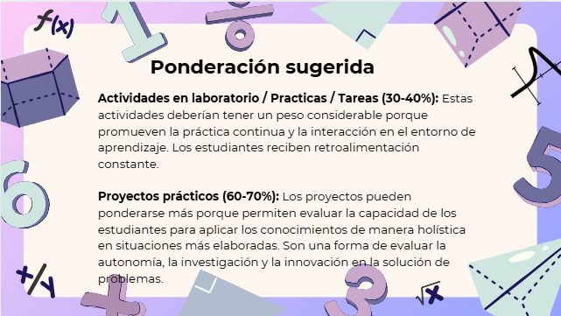
Curso | 975 - Redes de Computadoras 2
Ponderacion
Actividades en Clase | Semana 1 | Semana 2 | Semana 3 | Semana 4 | Semana 5 | Semana 6 | Semana 7 | Semana 8 | Semana 9 | Semana 10 | Semana 11 | Total
 | 1 | 1 | 1 | 1 | 6 | 1 | 1 | 1 | 1 | 6 | 0 | 20
Proyectos |  |  |  |  |  |  |  |  |  |  |  | 40
Practicas |  |  |  |  |  |  |  |  |  |  |  | 20
Tareas |  |  |  |  |  |  |  |  |  |  |  | 10
Examen Final |  |  |  |  |  |  |  |  |  |  |  | 10
Total |  |  |  |  |  |  |  |  |  |  |  | 100

Tiempo de Auto Aprendizaje

Proyectos |  |  |  |  |  |  |  |  |  |  |  | 50
Practicas |  |  |  |  |  |  |  |  |  |  |  | 30
Tareas |  |  |  |  |  |  |  |  |  |  |  | 8
Total |  |  |  |  |  |  |  |  |  |  |  | 88

